Roues
 |  |  | S = Équipement de série A = Livrable -- (dashes) = Non livrable D = Carré noir – Compris dans le groupe d'équipements ■ = Inclus dans le groupe d'équipement □ = Inclus dans le groupe d'équipement mais évolutif * = Indique disponibilité de ce type sur plusieurs modèles.
 |  |  | 1: En option avec tous les modèles. 2: En option avec tous les modèles à 4RM. 3: Livrable en option avec les modèles à CK30*43 à 4RM et cabine multiplace.
Code ÉFC | Code ÉFC. de réf. seulement | Roues | Description | WT 1WT1 | LT 1LT2 | LTZ 1LZ3 | High Country 3LZ3
PYT |  | 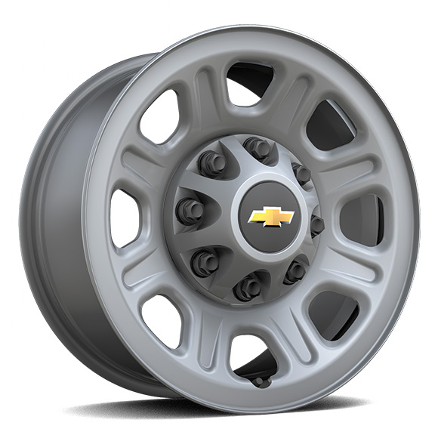 | Roues, 18 po (45,7 cm) en acier peint 1. Exige roues arrière simples. 2. Exige des roues arrière simples et une commande de parc ou d'organisme gouvernemental. | □1 | A2 | -- | --
 | PYW | 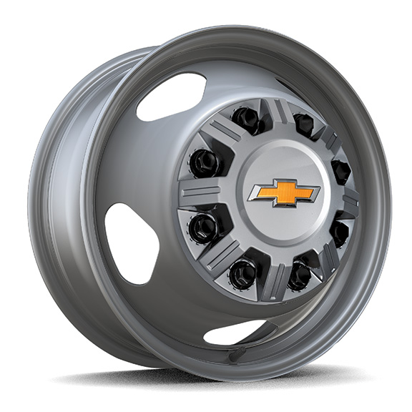 | Roues, 17 po (43,2 cm) en acier peint 1. Exige des modèles à roues arrière jumelées. | S1 | S1 | □1 | --
 | P03 | 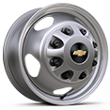 | Garniture de roues, cache-moyeux peints 1. Exige des modèles à roues arrière jumelées. | □1 | -- | -- | --
PYV |  | 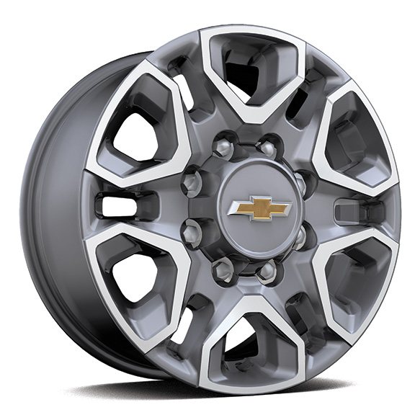 | Roues, de 18 po (45,7 cm) en aluminium fini usiné avec garnitures peintes en argent, à 6 rayons 1. Exige roues arrière simples. | A1 | □1 | □1 | --
 | PTW | 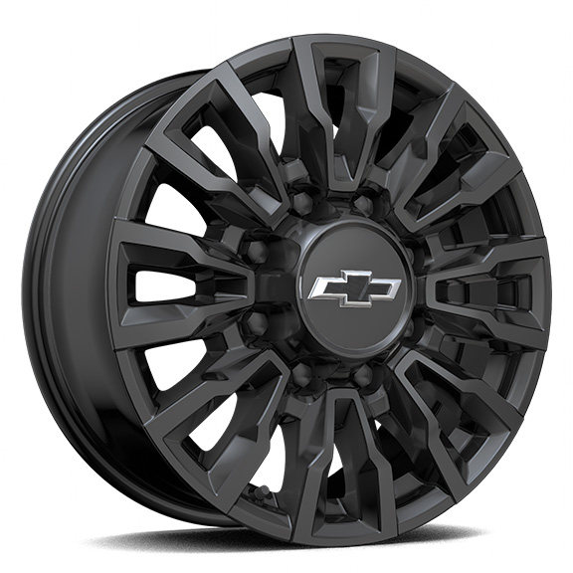 | Roues, de 18 po (45,7 cm) en aluminium, fini usiné noir très lustré 1. Compris et livrable uniquement avec l'édition spéciale chasse-neige Alaska (ANQ). Non livrable avec des roues arrière jumelées. | A1 | A1 | -- | --
Q86 |  | 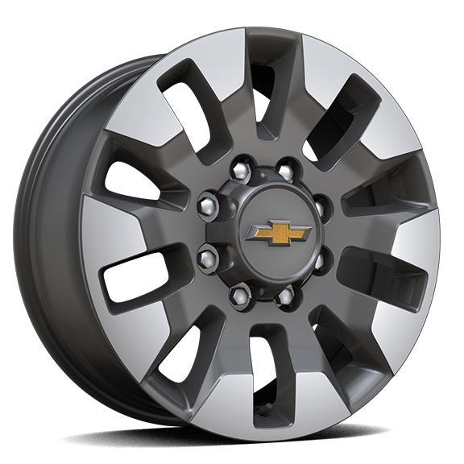 | Roues, de 20 po (50,8 cm) en aluminium, fini usiné, avec garnitures contrastantes en vert Grazen métallisé, à 10 rayons 1. Exige un modèle à cabine multiplace et les pneus LT275/65R20 tout terrain, à flanc noir (QF9). Compris avec le groupe Duramax et habillage (PCQ). Livrable comme mise à niveau lorsque l'édition Grande expédition (PDU) ou le groupe protection et tout terrain Z71 (PDZ) est commandé. Non livrable avec des roues arrière jumelées ou la suppression de la caisse de camion (ZW9). | -- | A1 | -- | --
SKX |  | 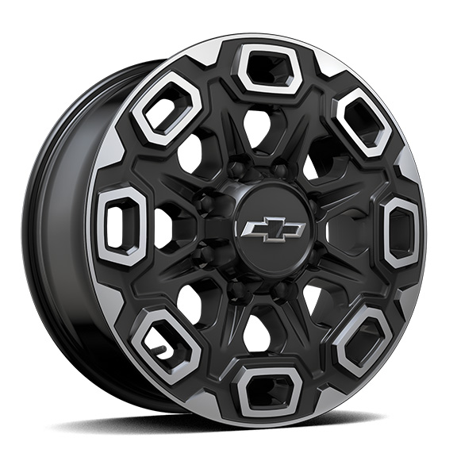 | OPL, roues de 20 po (50,8 cm) en aluminium à fini usiné noir très lustré, les roues en OPL sont 4 roues de transport de 20 po en aluminium provenant de l'usine avec réglage de la géométrie selon la roue en OPL de 20 po sélectionnée (installation par le concessionnaire) | -- | A | A | A
SHH |  | 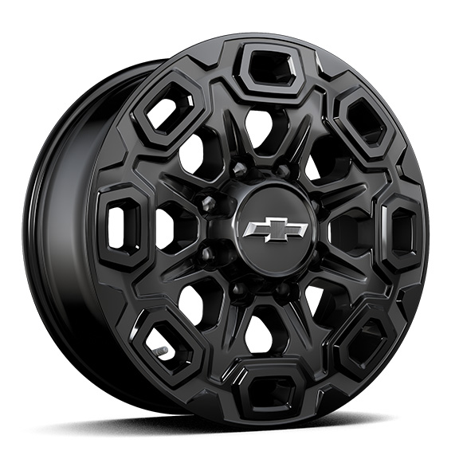 | OPL roues de 20 po (50,8 cm) en aluminium noir très lustré, les roues en OPL sont 4 roues de transport de 20 po en aluminium provenant de l'usine avec réglage de la géométrie selon la roue en OPL de 20 po sélectionnée (installation par le concessionnaire) | -- | A | A | A
SQ9 |  | 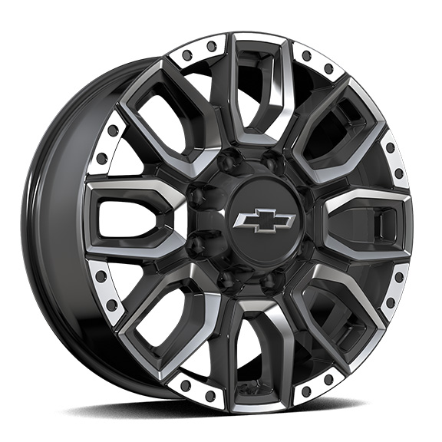 | OPL roues de 20 po (50,8 cm) en aluminium, fini usiné avec garnitures contrastantes noires très lustrées, les roues en OPL sont 4 roues de transport de 20 po en aluminium provenant de l'usine avec réglage de la géométrie selon la roue en OPL de 20 po sélectionnée (installation par le concessionnaire) | -- | A | A | A
Q21 |  | 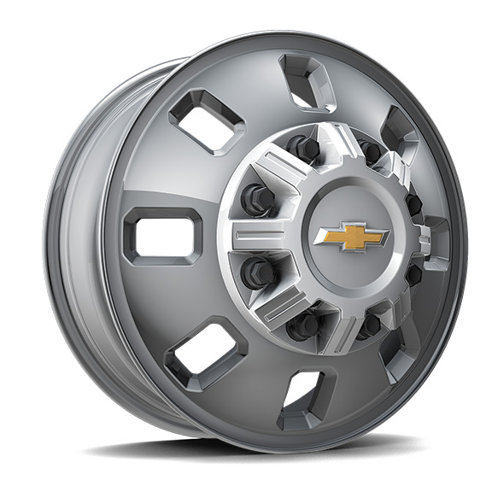 | Rouesde 18 po (45,7 cm) en aluminium forgé poli 1. Livrable avec des roues arrière jumelées uniquement. Exige les pneus LT235/80R18 tout terrain, à flanc noir (QHY). 2. En option avec des roues arrière jumelées uniquement. Exige les pneus LT235/80R18 tout terrain, à flanc noir (QHY). Comprend des cache-moyeux chromés. | A1 | A1 | A1 | S2
SRI |  | 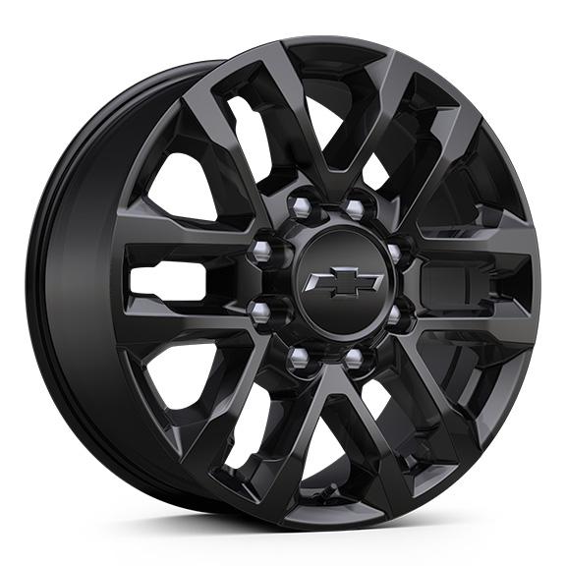 | Roues, roue de 20 po (50,8 cm) peinte en noir très lustré avec cache-moyeux noirs 1. Compris avec le groupe Trail Boss (WPK). Non livrable avec des roues arrière jumelées. 2. Compris et livrable uniquement avec l'édition minuit (WJP). Non livrable avec des roues arrière jumelées. | -- | A1 | A1 | A2
WR4 |  | 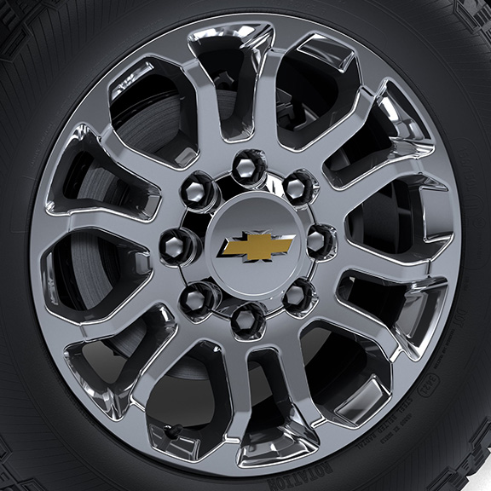 | Rouesde 20 po (50,8 cm) en aluminium au fini brillantà 12 rayons 1. Compris et livrable uniquement avec l'édition sport chromée Z71 (WBL). 2. Exige les pneus LT275/65R20 tout terrain, à flanc noir (QF9). Compris avec le groupe tout terrain et protection Z71 (PDZ), le groupe LTZ haut de gamme (PDK) ou l'édition sport chromée Z71 (WBL). Non offert en option avec des roues arrière jumelées. | -- | A1 | A2 | --
 | WR1 | 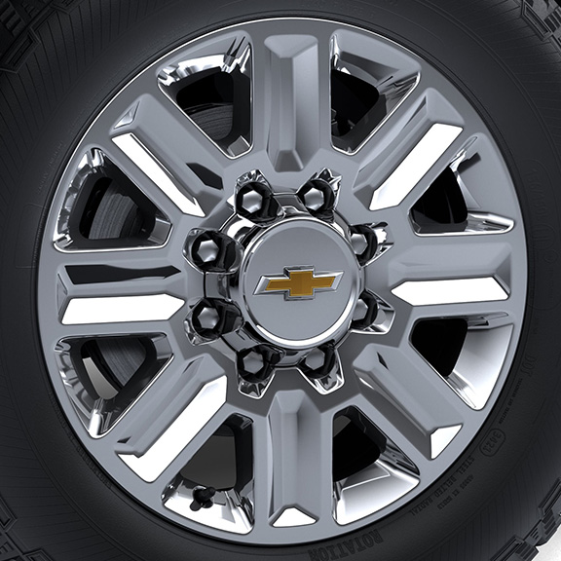 | Rouesde 20 po (50,8 cm) en aluminium au fini brillant, à 8 rayons 1. Roues arrière simples uniquement. | -- | -- | -- | S1

